지아이이노베이션, 제이브이엠
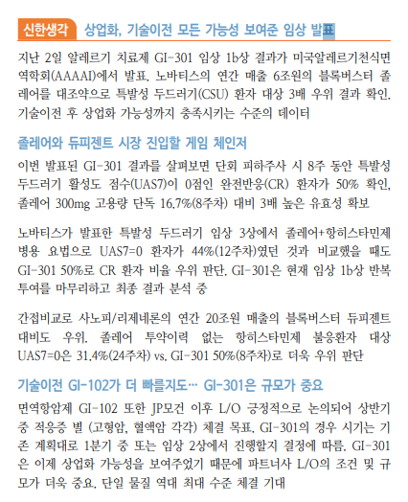
지아이이노베이션
분기 | 확정된 주요 모멘텀 | 상세 내용
1분기 | GI-301 임상 1b상 데이터 발표 | - 2025년 3월, 미국 AAAAI 학회(알레르기 천식 면역학회) 발표 완료
 |  | - 만성 특발성 두드러기 환자 대상 완전반응률(UAS7=0) 50% 기록
 |  | - 기존 약물 졸레어 대비 3배 이상의 유효성 입증
기타 상시 | 기술이전 계약 2건 유효 진행 중 | - 유한양행: GI-301 글로벌 권리 (일본 제외) 보유
 |  | - 마루호(일본): 일본 내 상업화 전용 실시권 확보
 |  | → 현재 모두 유효 계약 상태, 단계적 개발 진행 중

구분 | 기대 요인
① GI-301 추가 기술이전(LO) | - 1b상 데이터 발표 후 글로벌 제약사 대상 협의 중
 | - 기존 유한양행·마루호 외, 북미/유럽 지역 대상 2차 LO 기대감 높음
② GI-301 2상 진입 및 중간 데이터 발표 | - 유한양행 주도 하에 글로벌 임상 2상 설계 중
 | - 2025년 하반기 중간 결과 도출 가능성, LO 판단 근거로 작용할 수 있음
③ GI-101/102 병용 임상 설계 및 개시 | - GI-101: 면역항암제 단독 효능에 더해 ADC(항체약물접합체)와 병용투여 전략 부각
 | - GI-102: 2025년 중 병용임상 설계 완료 및 임상 진입 기대

지아이이노베이션은 GI-101A와 키트루다 병용요법 1/2상 최종 결과를 6월 열리는 미국 임상종양학회(ASCO 2025)에서 발표할 계획
https://www.thebell.co.kr/free/content/ArticleView.asp?key=202501101127555640103766

제이브이엠
구분 | 내용
① 북미 시장 진출 본격화 | 북미 약국 시장의 주류인 Vial(병 포장) 방식 조제 시장에 진출. 기존 파우치형 위주에서 신제품 '카운트메이트' 출시로 북미 매출 확대 기반 확보.
② 글로벌 약국 자동화 시장 확대 | 고령화, 인건비 상승, 정확성 요구 증가로 약국 자동화 수요 구조적 증가. 북미는 전 세계 시장의 50% 이상을 차지.
③ 메니스(MENITH) 고성장 | 로봇팔 기반의 차세대 조제기 '메니스', 북미, 유럽, 호주로 수출 확장 중. 단가가 높아 수익성 기여도 큼.
④ 글로벌 유통망 확장 | 북미: 맥케슨 오토메이션과 파트너십. 유럽, 호주: 조제공장형 약국 증가에 따른 장비 수요 확대.
⑤ 제품 포트폴리오 확장 | ATDPS(파우치형), 카운트메이트(Vial형), 메니스(로봇형), DOB(블리스터형), 인티팜(병원용 약품 캐비닛)까지 다양한 조제 환경 대응 가능.

SNT에너지
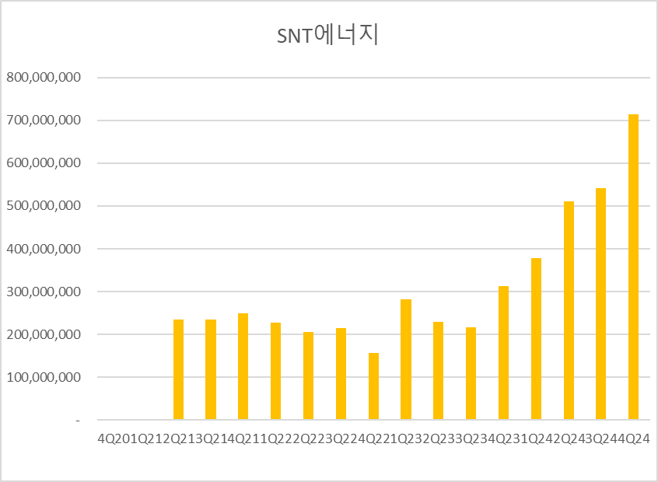
SNT에너지
기업명 | 본사 | 주요 제품 | SNT에너지와의 차이
Chart Industries | 미국 | 에어쿨러, 열교환기, 저장탱크 등 (LNG 기자재 풀라인) | 대형 종합기자재 업체, Hudson Products 인수 후 에어쿨러 강화
Kelvion | 독일 | 공랭/수랭 열교환기 | 산업용 전반으로 분산, LNG 특화는 아님
Linde Engineering | 독일 | 공정 설계 + 기자재 | 자체 사용 위주, 외부 판매 제한적
Air-X-Changers (AXC) | 미국 (National Heat Exchange) | 공랭식 열교환기 | 소규모 운영, 북미 로컬 중심
S&T Heat Transfer (중국) | 중국 | 저가형 에어쿨러 | 기술력과 납기 안정성은 떨어짐

구분 | 내용
① 제품 경쟁력 | 국내 유일의 공랭식 열교환기 업체 + 글로벌 공급 레퍼런스 확보 (Bechtel, Aramco 등)
② 수주 모멘텀 | 2025~2026년 미국·중동 LNG 액화플랜트용 기자재 발주 집중기 → 수주잔고 역대 최고
③ 실적 성장 | 2025년 매출 +67.5%, 영업이익 +127.9%, 영업이익률 10% 상회
④ 고정비 레버리지 효과 | 높은 매출 증가 시 설비 확장 없이 수익성 급등 구조
⑤ 경쟁사 희소성 | Chart Industries 외 글로벌 상장 유사기업 거의 없음 → 밸류에이션 재평가 여지
⑥ 지역 분산 | 미국(수출 비중 78%), 중동, 멕시코/아시아 등으로 고객 기반 다변화
⑦ HRSG 성장 축 | Aramco가 HRSG 메인벤더로 지정 → 보일러 부문도 추가 성장 기대

시기 | 발주 가능성 | 관련 프로젝트 / 지역 | 세부 내용
2025년 상반기 | ▶ 추가 발주 기대 | 미국 Driftwood LNG, Rio Grande LNG | Bechtel 주관 EPC 진행 중이며, 기자재 발주 라운드 진입 가능성
2025년 중반 | ▶ 알래스카 LNG 관련 논의 | Alaska LNG Project (Anchorage 서밋 6/2) | 정치적 드라이브 및 인프라 투자 유치에 따른 기자재 발주 논의 가능성
2025년 하반기 | ▶ 멕시코/중남미 수주 가능성 | Puerto Libertad LNG, Vista Pacifico LNG | 미국산 가스를 아시아로 재수출하는 LNG 재액화 플랜트로, Air Cooler 수요 예상
2026년 상반기 | ▶ 중동 대형 프로젝트 기자재 발주 | 사우디 Aramco, UAE ADNOC | 사우디 iktva 정책에 따른 현지화 및 벤더 등록 효과로 수주 가속화 예상
2026년 하반기~2027년 | ▶ 기존 프로젝트 리오더 또는 유지보수 발주 | 미국·중동 지역 | 초기 납품된 Air Cooler 장비의 리오더 또는 신규 모듈 확대 가능성

매출액 | 115,256
영업이익 | 12,880
 | 11.18%

구분 | 내용 | 이유
① 독점적 제품군 | 국내 유일한 공랭식 열교환기(Air Cooler) 전문 제조사 | 경쟁사 없음 → 높은 마진 + 진입장벽
② 글로벌 수주처 확보 | Bechtel, Aramco, Technip 등 글로벌 EPC 대상 직수주 가능 | EPC사가 선호하는 납기·품질 신뢰도 확보
③ LNG 사이클 수혜 | 미국·중동 중심의 LNG 인프라 확대 수요 증가 | 탄소중립 + 에너지 안보 이슈로 LNG 수출 증가 전망
④ 수출 비중 78% | 환율 수혜, 국내 경기 둔감 | 달러 매출 기반의 안정적인 실적
⑤ 중동 현지 법인 보유 (SNT Gulf) | 사우디 iktva 정책 대응 가능 | 현지 벤더 등록 → Aramco 장기 계약 수혜 가능
⑥ 수주잔고 지속 증가 | 9,000억 원 돌파로 역대 최대 | 2025~26년 고성장 기반 확보 (고정비 레버리지 효과)

기 | 주요 모멘텀 | 상세 내용
1분기 | 신규 수주 확대 및 수주잔고 증가 | 베크텔 에너지와 약 719억 원 규모의 에어쿨러 공급계약 체결 미국 내 LNG 프로젝트 재개에 따른 수주 확대 기대감 증가

2분기 | 북미 LNG 프로젝트 본격화 | 미국 Driftwood LNG, Rio Grande LNG 등 주요 프로젝트의 기자재 발주 시작 AI 데이터 센터 건설로 인한 전력 수요 증가에 따른 LNG 수요 확대

3분기 | 중동 지역 수주 확대 및 생산능력 증대 | 사우디 아람코와의 전략적 장기조달 구매협약을 통한 안정적인 수주 확보 사우디 담맘 공장 2차 증설 완료로 생산능력 3배 증가

4분기 | 실적 반영 및 수익성 개선 | 상반기 수주분의 매출 인식 시작으로 실적 본격 반영, 고정비 레버리지 효과로 수익성 급등 구조 형성

